充值功能
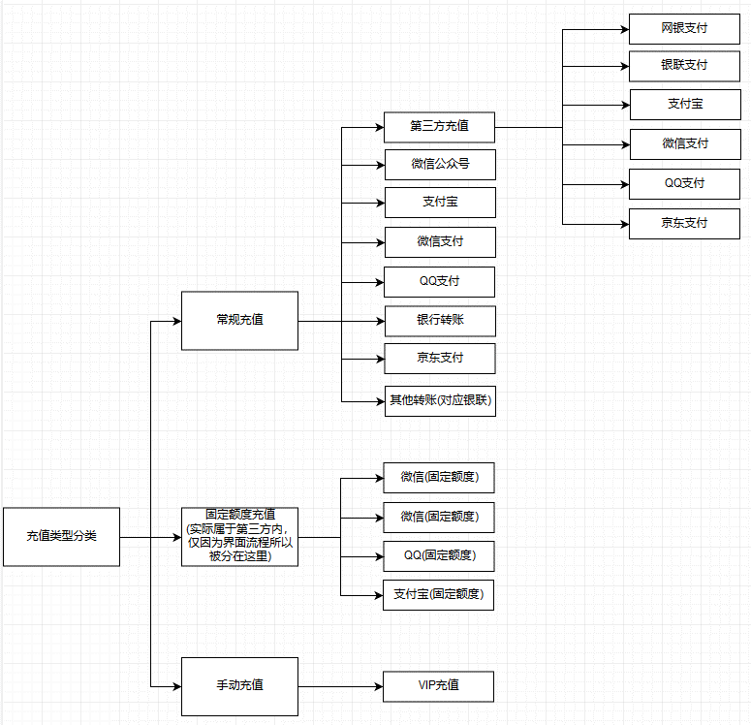
一、 | 充值界面
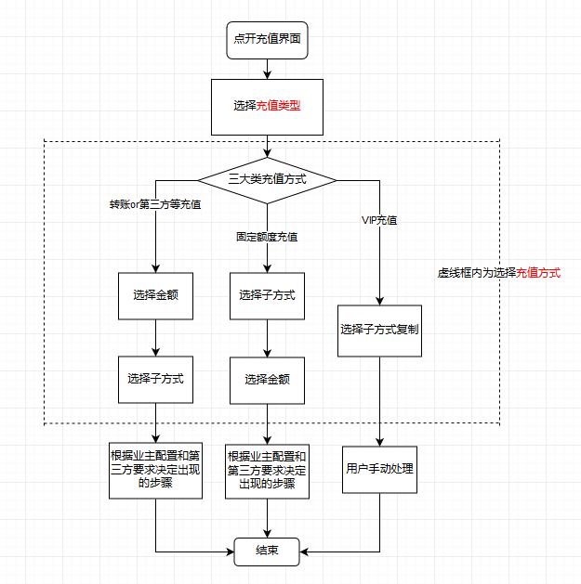
第三方举例
充值流程概述
充值类型分类
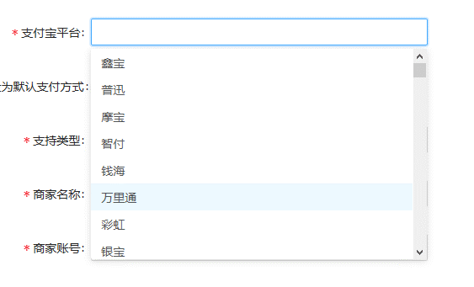

输入框，点击可弹出键盘

按钮
 | 本次主要是以修改充值界面为目的，所以将界面整理为以下三类
1 | 第一类界面参考：转账or第三方等充值

 | VIP充值
 | 支付宝
 | 微信支付
具体有的类型，美术需要画按钮
选择框，点击后变更充值金额
 | QQ支付
 | 银联支付
 | 京东支付
 | 网银支付
 | 银行转账
 | 微信支付(固定额度)
滚动框
 | QQ支付(固定金额)
这是一个滚动框，具体内容来自业主配置
 | 支付宝(固定金额)
 | 微信公众号

滚动框翻页按钮
按钮，弹出客服界面
装饰图片
滚动框翻页按钮

2 | 第二类界面参考：固定额度充值
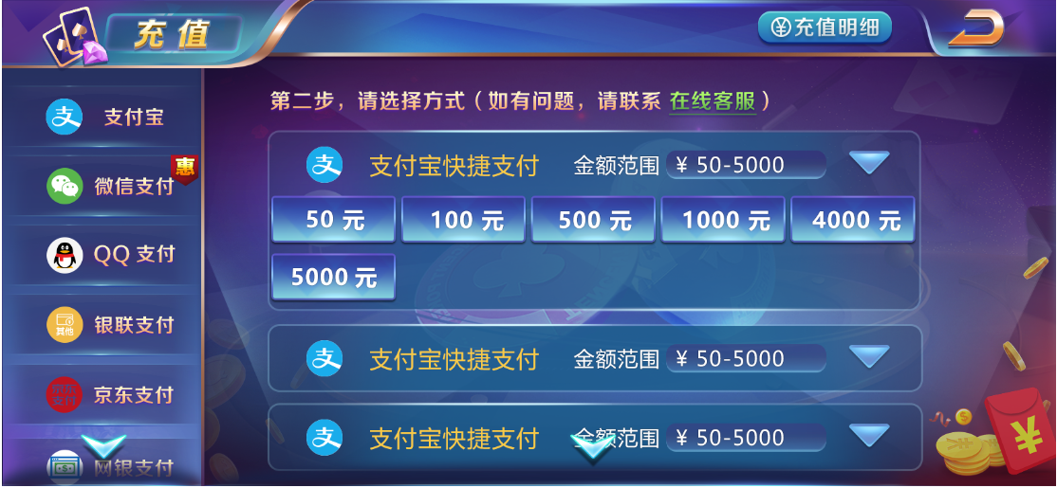

文本框，只做显示用

下拉框，下拉状态下这个三角型可以翻转的（美术效果图画错了，需要注意下）

选择框

3 | 第三类界面参考：VIP充值 | 公众号充值
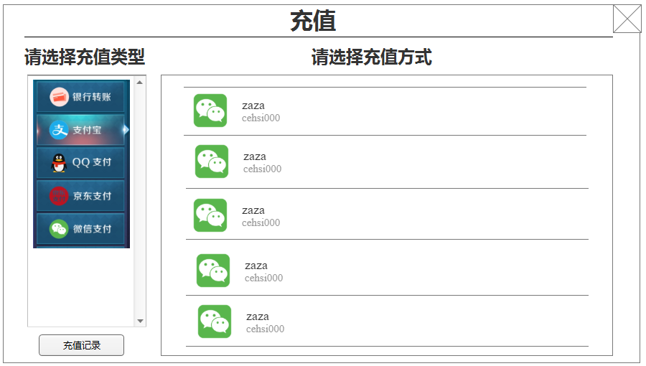
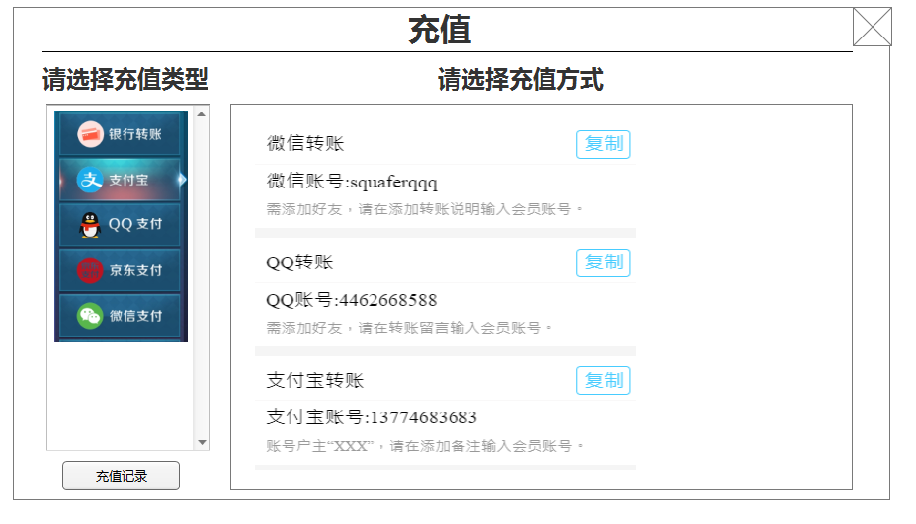

这是一个滚动框，具体内容来自业主配置
这是一个滚动框，具体内容来自业主配置，包含名称和客户端提示信息文字

复制按钮：点击后把内容粘贴到系统粘贴面板上

4 | 充值完成结束
 | 弹出此tips，并跳转到充值明细界面，关闭充值明细界面后返回该充值类型的初始展示界面
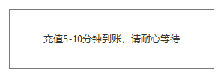

 | 出现情况：
 | (1)跳出浏览器后(未必充值成功)，即可弹此界面
 | (2)正常充值完成后弹出此界面(用户点击确认已支付后)
单独弹窗示例，不改
活动框=活动区面板
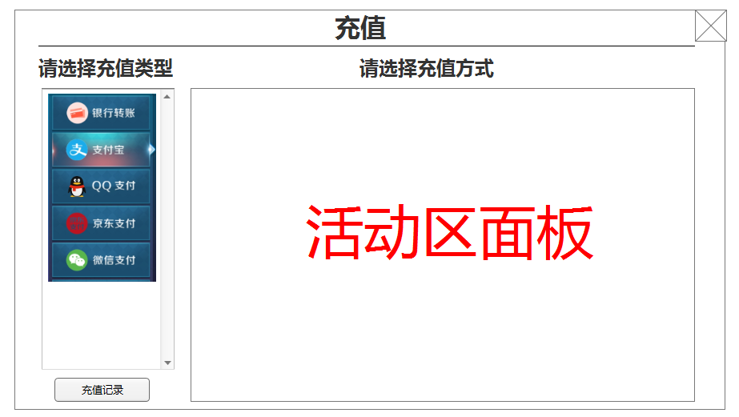
5 | 其他步骤处理
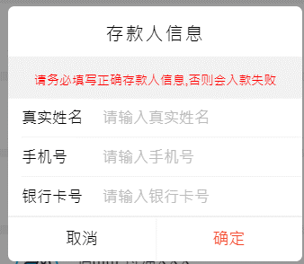
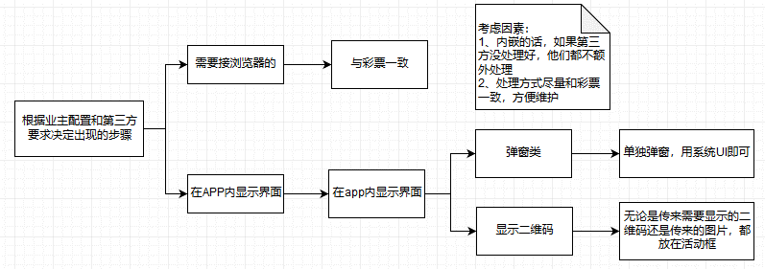

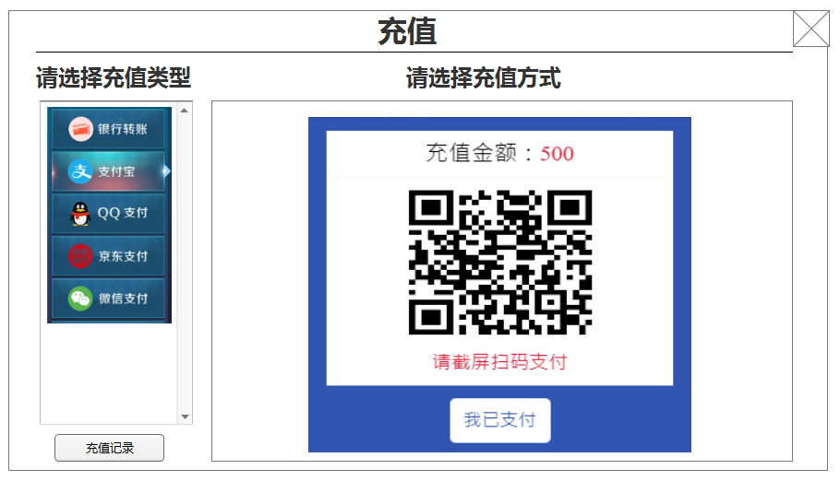
单独弹窗示例，改窄一些
活动框内显示二维码示例
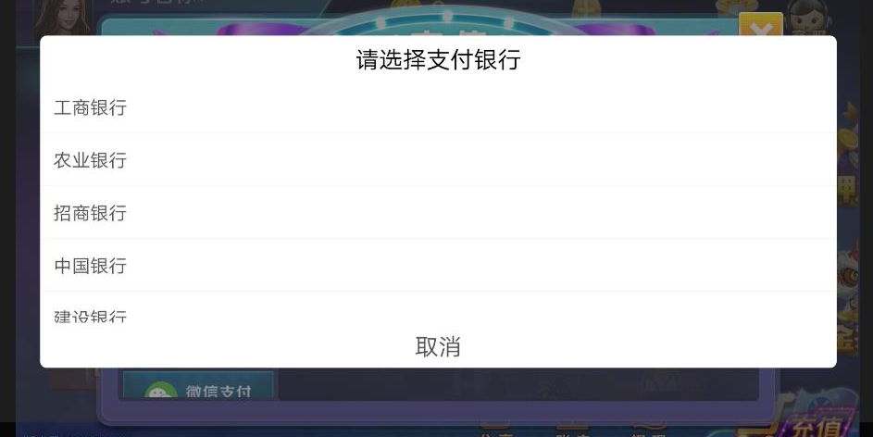

6 | 充值明细
 | 充值记录界面优化（这个要与兑换记录界面统一）
选择框
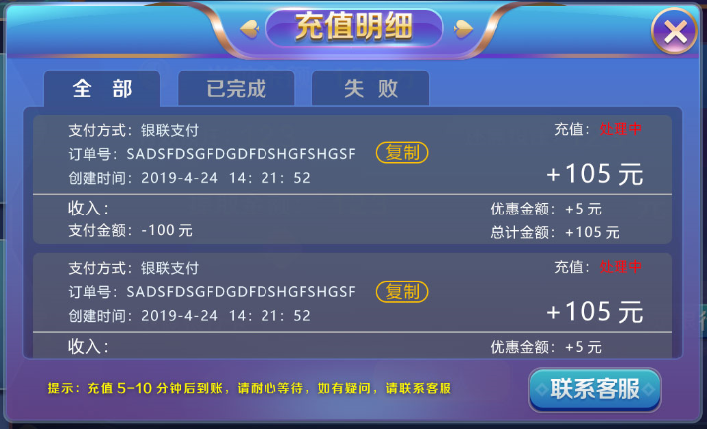
按钮

按钮，复制到粘贴板
整个区域是滚动框，滚动框里每条都是下拉框

下拉框，点击后弹出这四个内容的显示

按钮，点击弹出客服界面

 | ①VIP充值以后再迭代
 | ②银行卡需要输入存款时间的，改为自动填入当前系统时间

